F-30用发票号抓取的数据
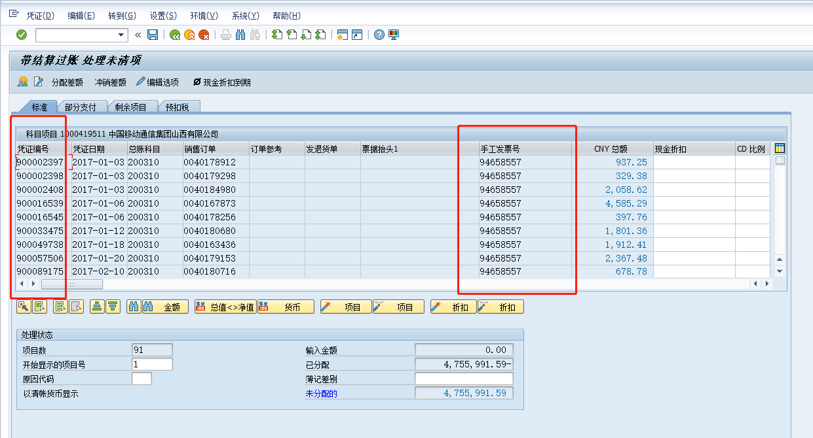

 | 用凭证编号升序排列
 | 一直疑惑为什么 | 3071 | 900002361 | 2017 | 凭证行项目中有一条发票号为什么没有
 | 后来发现BSEG和BSID数据不一致，BSEG中存储了发票号，BSID中发票号为空，FBL5N查出来也没有发票号，FB05用发票号捞不到这条

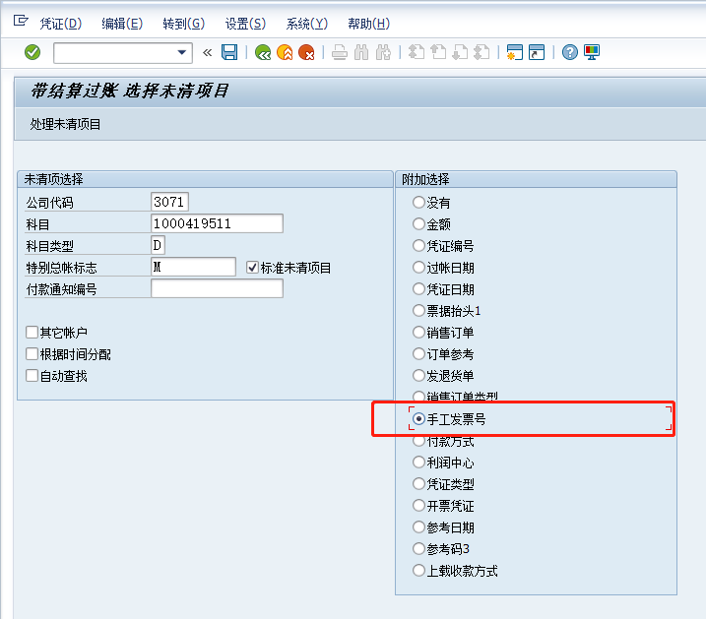

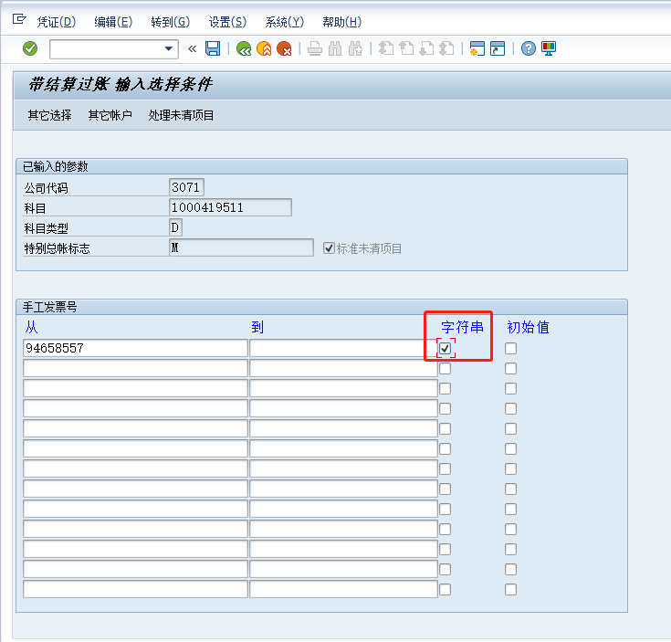

这个字符串勾上效果个人理解为 |  | *94658557*

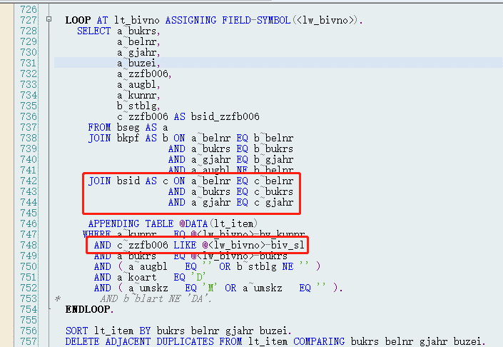

FBRA冲销清账凭证

剩余清账一张凭证不能进行多次核销，核销下一笔金额时，需要用上一次生成的发票进行核销
部分清账一张凭证可以进行多次核销
此外，两张清账方式在生成清账凭证的具体行项目也有所体现不同之处

剩余清账可以反应出某笔账款还剩下多少钱未清
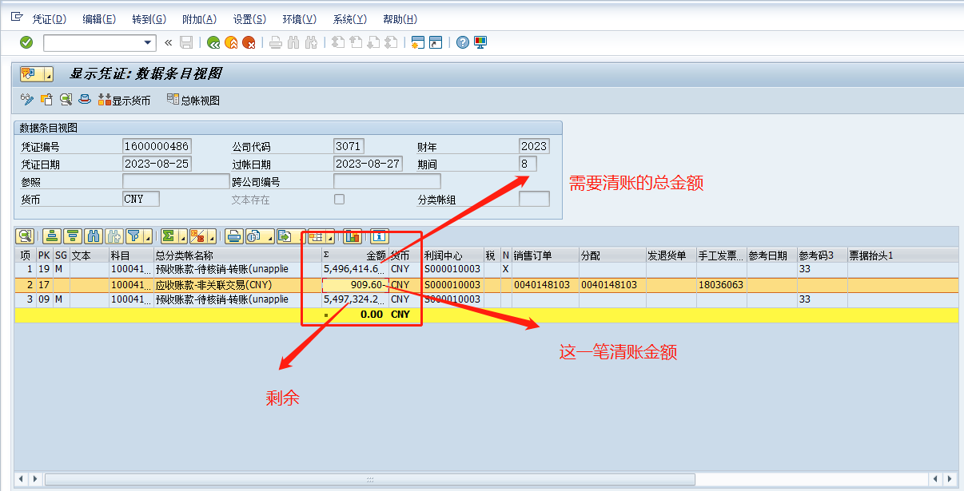

-5,496,414.69
-909.6
5,497,324.29
0

FBL5N
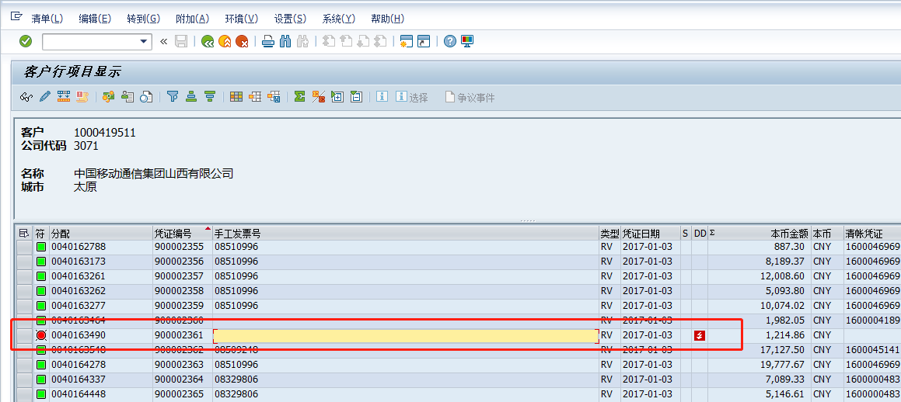
F

BSID
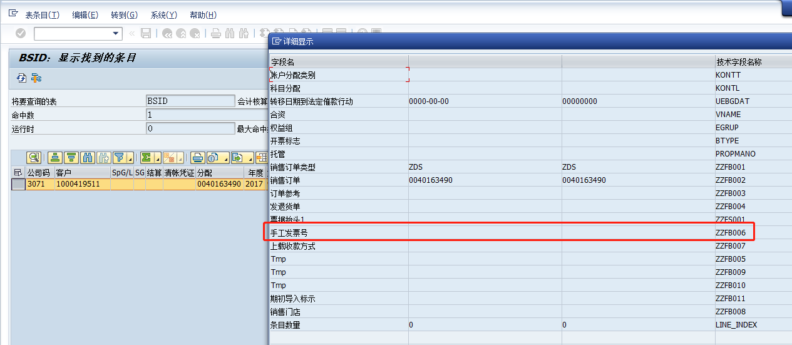

与FBL5N一致

BDC中出现的问题20230907
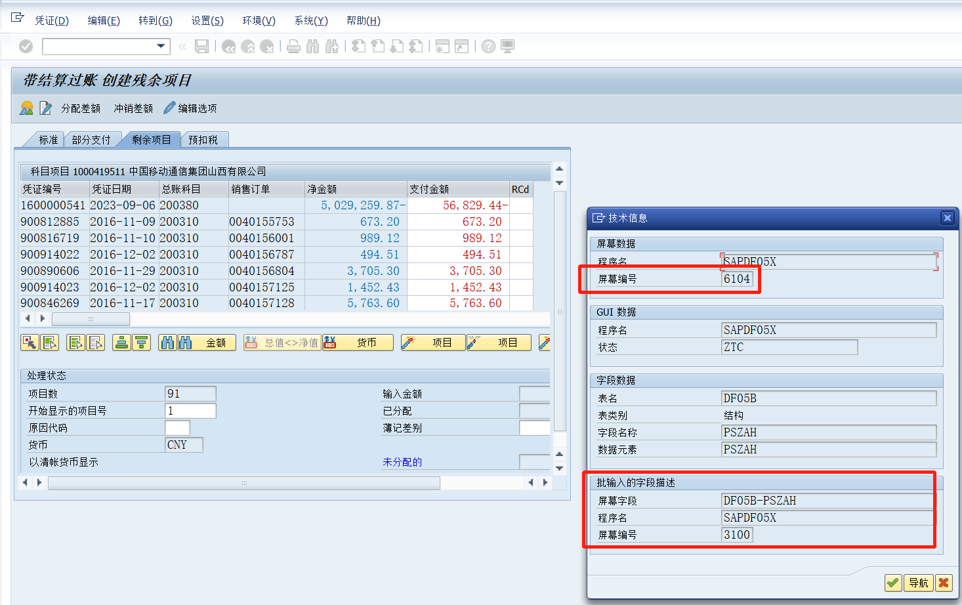

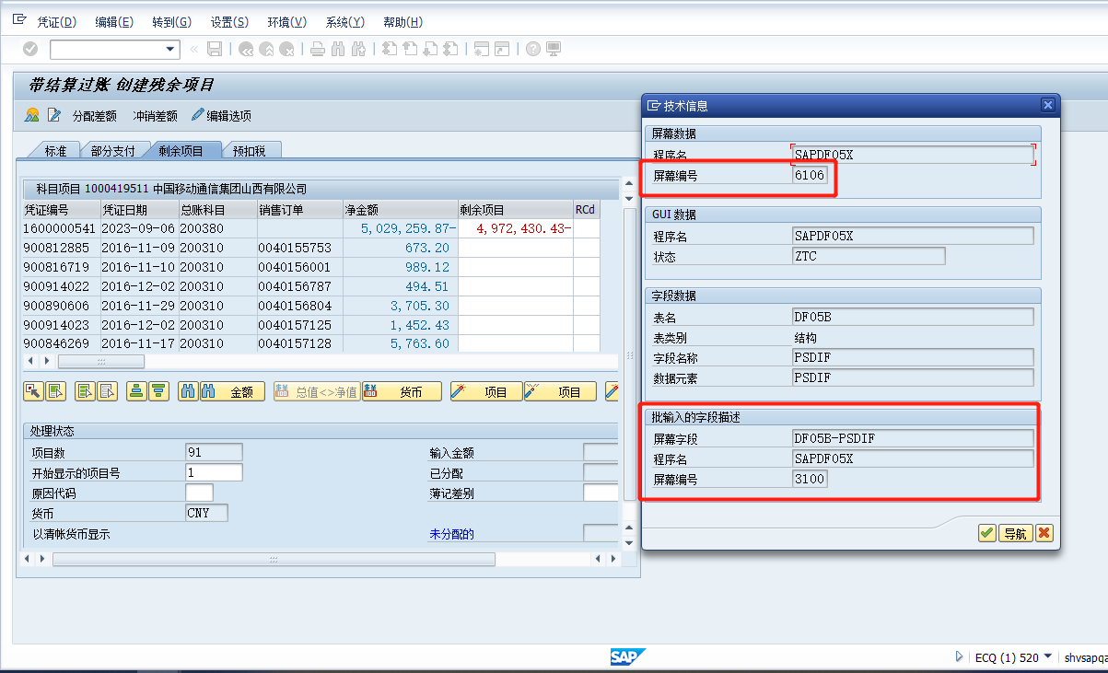

1为用户电脑 2为自己电,一开始BDC运行失败，我以为是电脑分辨率的问题，后来在
录制BDC的过程中发现F-30在剩余清账时的屏幕字段不一样，后来发现是配置问题

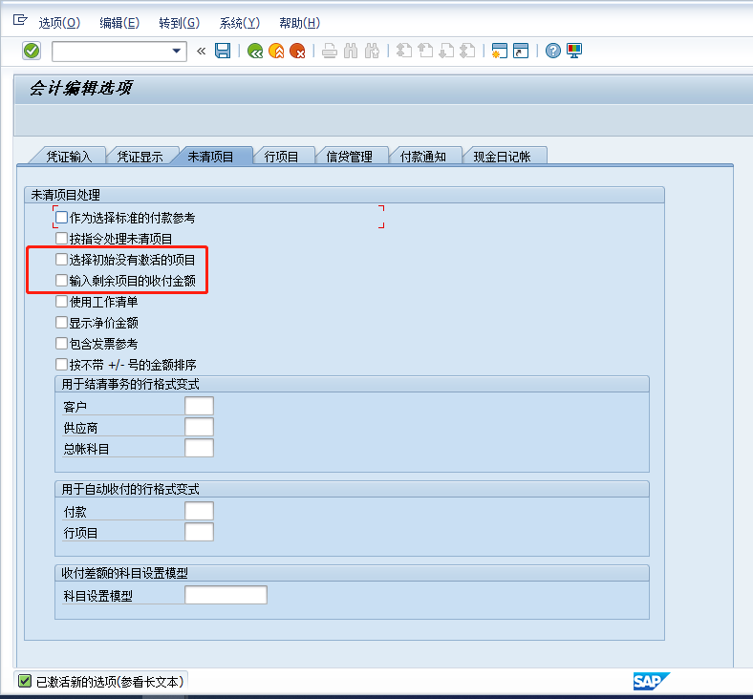

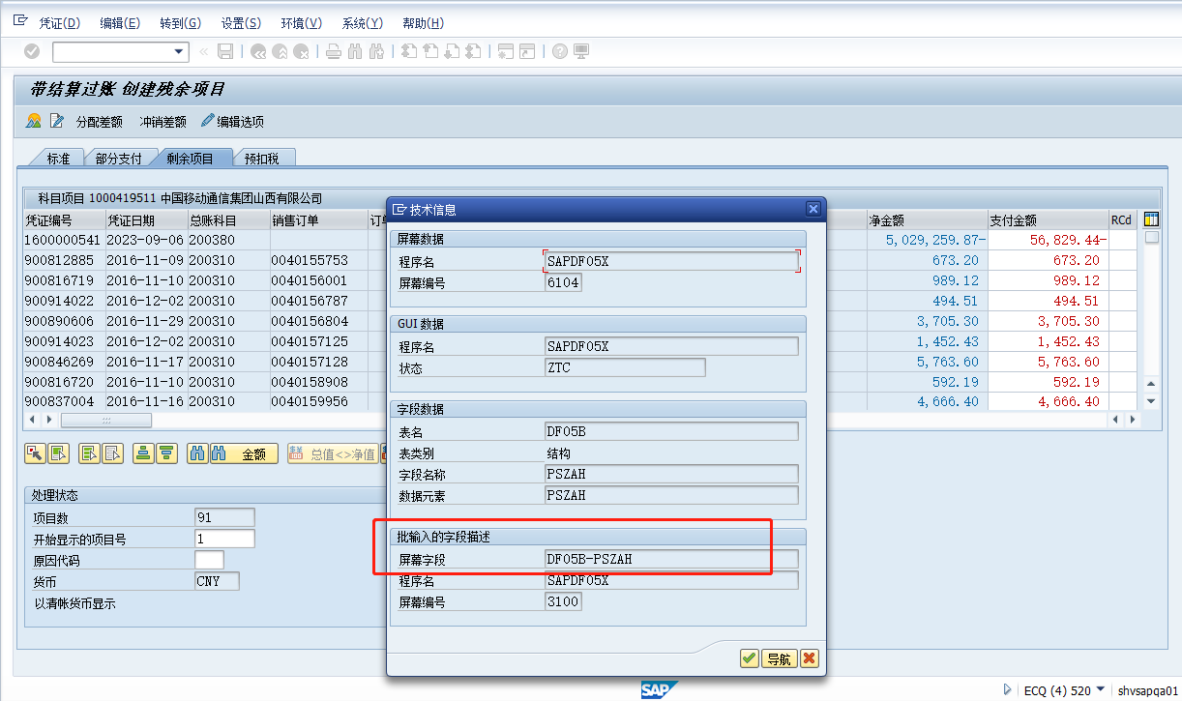

勾上图上两个选项后，和用户电脑一致了

PS:可以通过命令控制是否激活
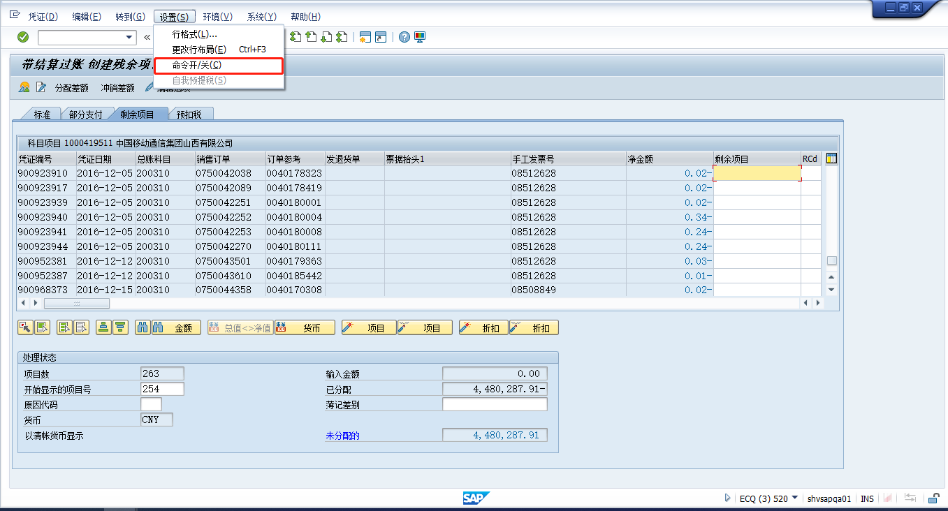

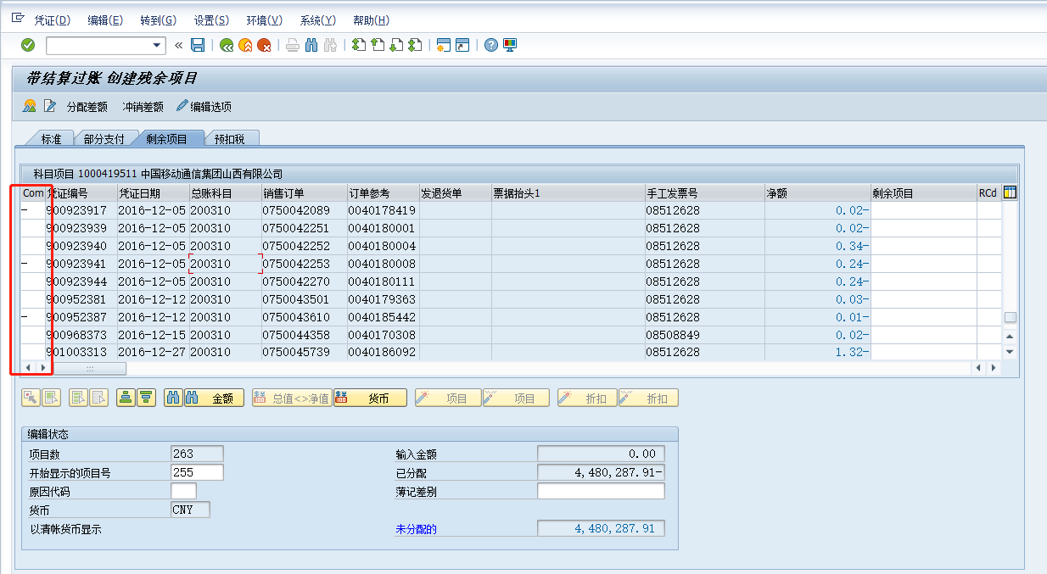

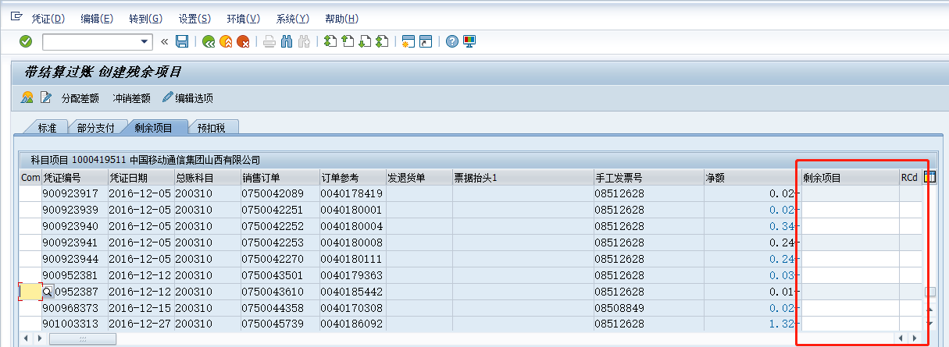

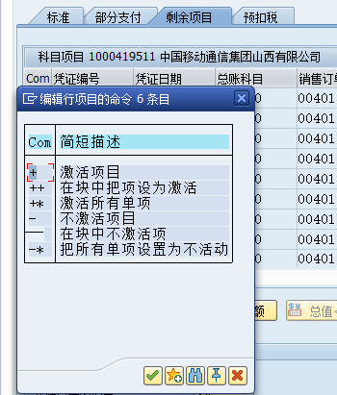

PS：BDC中尽量用键盘操作来代替鼠标操作

